Customer Discovery Interview
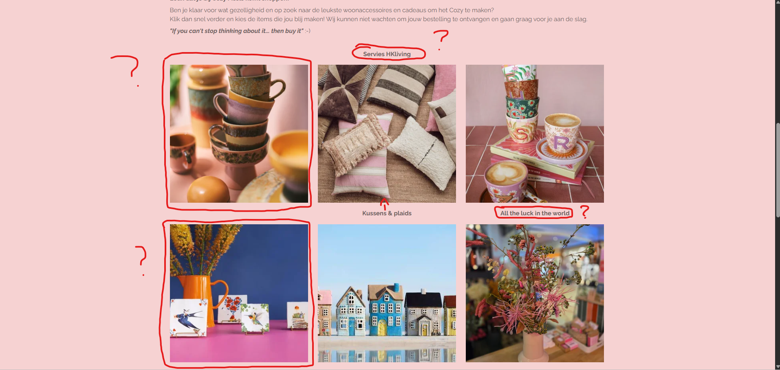
Customer Discovery Interview
Fase 1 | Fase 2

Hoe ziet een typische week er voor jullie uit? Waar ben je de meeste tijd aan kwijt naast het helpen van klanten | Ik kan me voorstellen dat je al wat keren ben benaderd voor een webshop, wat was tot nu toe de belangrijkste reden om het NIET te doen?
 | Wat was de grootste moeite bij het opstarten van je huidige webshop?
Jullie hebben vast een groep vaste klanten, Hoe houden jullie contact met hen als ze niet in de winkel zijn? | Heb je in het verleden al eens geprobeerd om iets online te verkopen? Hoe ging dat?
 | Hoe gaat het huidige online verkopen? Op instagram enzv
Wat is op dit moment je grootste uitdaging om de winkel draaiende te houden | Wat wij begrijpen is dat mensen bang zijn dat een webshop een tweede winkel erbij is qua werk, hoe kijken jullie daar tegenaan?

 | Wat is je grootste angst als je morgen live zou gaan met een webshop?

Fase 3 | Fase 4

Hou houden jullie nu voorraad bij? Is dat een digitaal kassasysteem, excel, of gewoon uit het hoofd? | Wij zien veel boetiekjes die verkopen via instagram DM's of op facebook reacts. Doen jullie dat soort dingen ook wel eens? En hoe bevalt dat proces, de betaling en de verzending?

Hoe gaan jullie om met de uitverkoop of seizoenswisselingen? Is dat een periode van chaos? | Krijg je vaak de vraag van klanten of je nog maatje M of iets dergelijks heb?

Stel je zou online gaan verkopen, hoe zie je dat voor je in combinatie met winkelvoorraad? Ben je bang dat je iets online verkoopt dat net in de winkel verkocht is? | Hoe belangrijk is de fysieke beleving van de stof en de pasvorm voor jullie merk? En hoe denk je dat je dat online zou kunnen overbrengen?

Fase 5

Stel dat er een magische oplossing was die één groot probleem van je zou wegnemen rondom verkoop of administratie. Welk probleem zou dat zijn?

Zou je een webshop zien als een manier om meer te verkopen aan nieuwe klanten, of vooral als service voor je bestaande klanten?

Wat zou een webshop jullie moeten opleveren om het de investering in tijd en geld waard te maken?

Wat goed is: Personal touch, de producten fotograferen jullie zelf, jullie hebben een feature van Sharon's lievelings, de website geeft een soort warm thuisgevoel.
Advies

UX & Navigatie - Gebruikerservaring | UI & Uitstraling

1. Gemiste functionaliteit | 1. Look & Feel

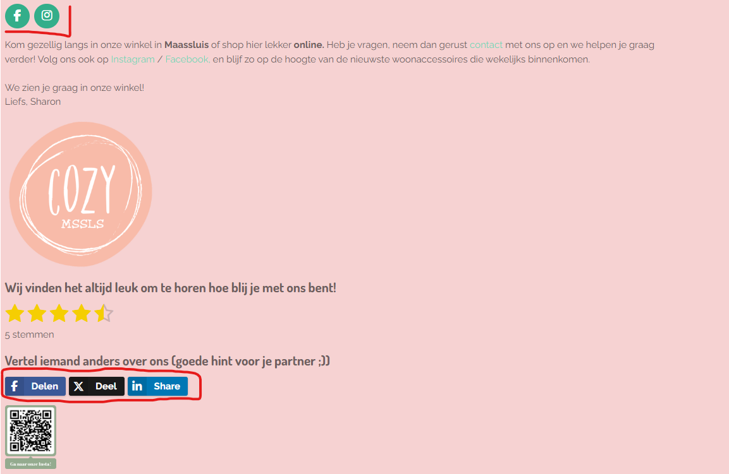
Klanten kunnen niet filteren op prijs, kleur of maat. Ook ontbreekt er een sorteer functie (E.G. prijs: laag-hoog) | De website ziet er uit als een verouderde template uit 2015. Gebrek aan witruimte. Product page ziet er enorm boxy uit.
Dit dwing de klant om eindeloos te scrollen wat leidt tot afhaken

2. Inventory Management | 2. Kleurgebruik & Contrasten

Uitverkochte producten taan willekeurig tussen leverbare producten | Combinatie van pastelroze, mintgroene dropdown-menu ziet er niet specifiek mooi uit.
Beter om de producten die uitverkocht zijn automatisch naar onderen te verplaatsen, of eventueel te verbergen) | De grijze dunne typografie op een roze achtergrond zorgt voor een Accessibility Issue. De tekst is moeilijk leesbaar,
 | al helemaal voor mensen met zicht problemen en wanneer je in de zon de website door scrollt.
3. Responsiveness
 | 3. Homepage
Producten staan in een paar van 2 naast elkaar
Ziet er erg opgekropt uit, en is niet duidelijk te zien | Er staat te veel informatie op de homepage zonder duidelijke structuur. Er moet een betere call-to-action komen

3. Inconsistent menu structuur | 4. Social Media integratie

In de menu staan merknamen (HKliving, Anna+Nina) door de productgroepen (Klokken, Vazen) heen | Er is een Instagram QR code terwijl er niks met Instagram wordt gedaan. Het is beter om te posten en een live Instagram feed te displayen, of de QR weghalen.

Extra onduidelijkheid

